喪失届操作手順
【喪失届操作手順】

１． 事業所情報シート①に必要事項を入力してください
※事業所番号、職種コード、拠出型はお配りしております「適用関係の届出種類のご記入例について」をご確認ください

２． 喪失データ入力シート②に必要事項を入力してください

３． 入力が終わったら、喪失届出シート③を開いてください
喪失の場合はページごとに３名ずつ表示されます

４． 喪失の場合、１人目～３人目を印刷する場合は印刷ページ指定１を入力し、印刷してください
※４人目以降を印刷する場合は３名ずつページを指定し、印刷してください |  | 印刷ページ指定
(喪失) | １人目～３人目 ： １
 | ４人目～６人目 ： ２
 | ７人目～９人目 ： ３

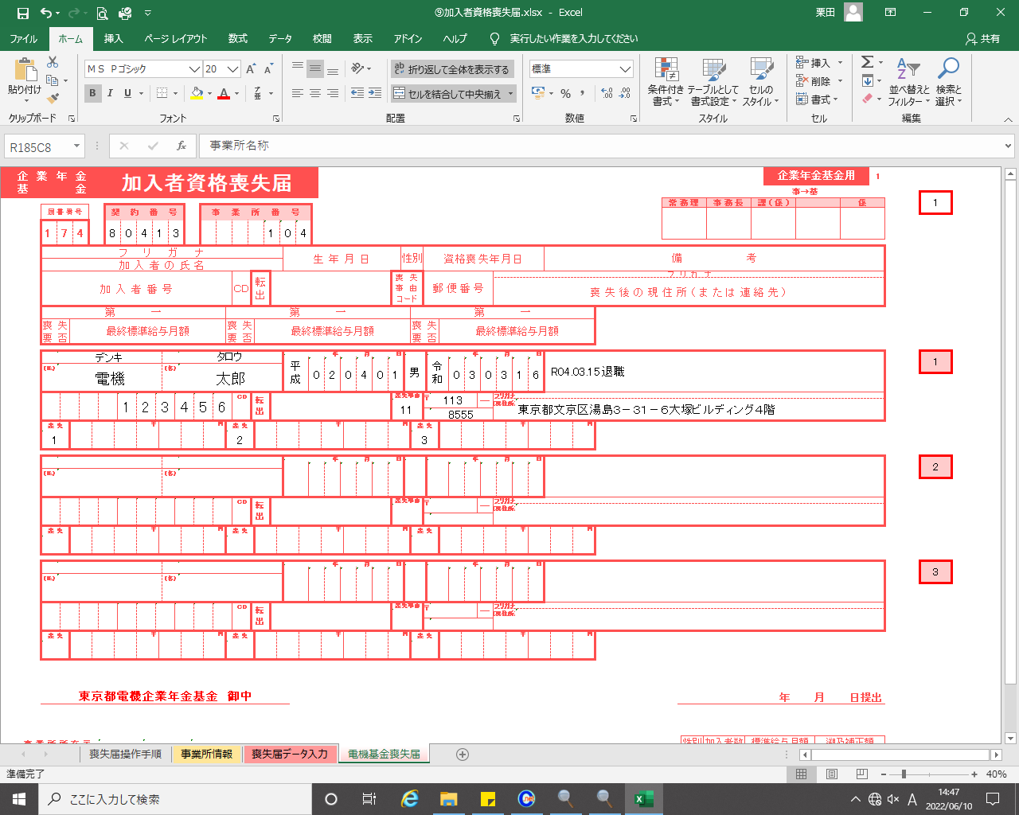

 | ① ② ③

５． 届出をご提出の際、事業主印は不要です

※ 手書きの場合は喪失届出シート③をそのまま印刷し、ご利用ください

